상품제안서
경량 피크닉 매트 - 수박 | 상품코드: F18593

 |  |  |  |  |  |  | 02-412-0044 | www.easy1.co.kr
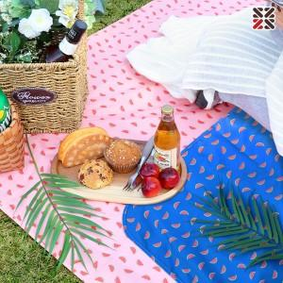

【상세/제작정보】 | ● 실크 1도인쇄 100장 이상 포함, 100장 미만 별도문의 블루 품절

【인쇄/포장옵션】 | 실크 / OPP(비닐)

【공급단가】 | 수량 | 100~ | 300~ | 500~ | 1,000~ | 3,000~
*VAT별도 | 단가 | 6,070원 | 5,850원 | 5,620원 | 5,400원 | 5,260원

【상품 URL】 | https://dev.easy1.co.kr:443/src/goods_detail.php?gdno=18593

